办公设备
宜宾市第二生活垃圾焚烧环保发电项目（一期）办公电器设备采购预算控制价表
序号 | 位置 | 名称 | 拟选规格型号 | 单位 | 数量 | 预算单价（元） | 预算总费用（元） | 比价 |  |  | 备注
 |  |  |  |  |  |  |  | 单位1名称 | 单位2名称 | 单位3名称
1 | 董事长、总经理 | 笔记本电脑 | 华硕无畏Pro15 2024 AI全能本 15.6英寸高性能轻薄笔记本电脑(Ultra9-185H RTX4060 1T 2.8K OLED)独显 | 台 | 2 | 8,999.00 | 17,998.00 | 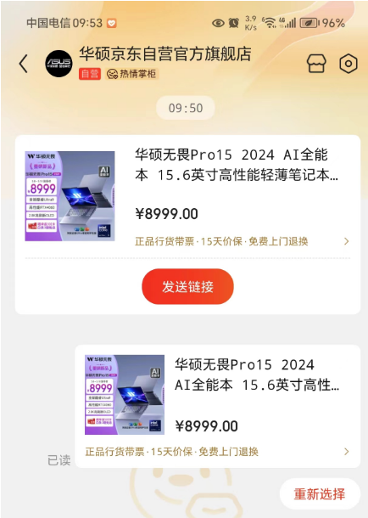 | 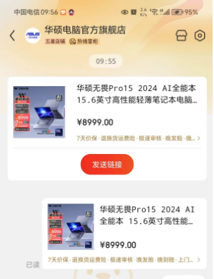 | 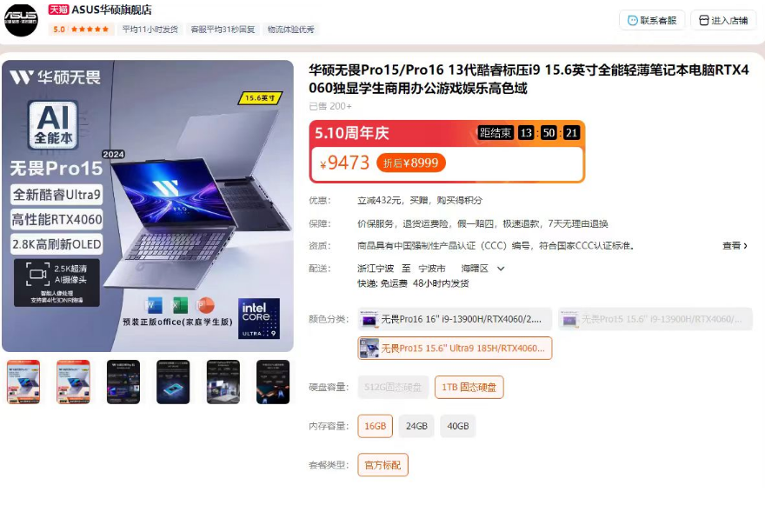
2 | 财务总监、监事会主席、副总经理2 | 笔记本电脑 | 华硕灵耀14 2024酷睿Ultra7 2.8K 120Hz OLED高颜值AI超轻薄商务办公14英寸笔记本电脑(155H 32G 1T)银 | 台 | 4 | 6,999.00 | 27,996.00 | 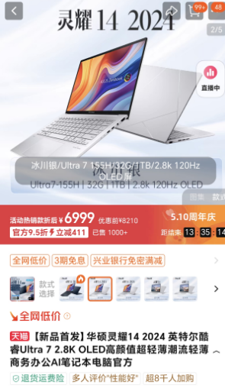 | 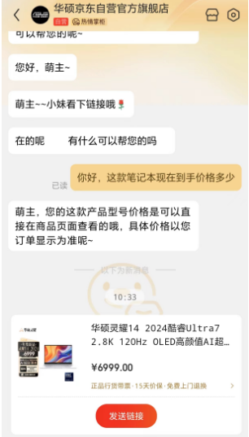 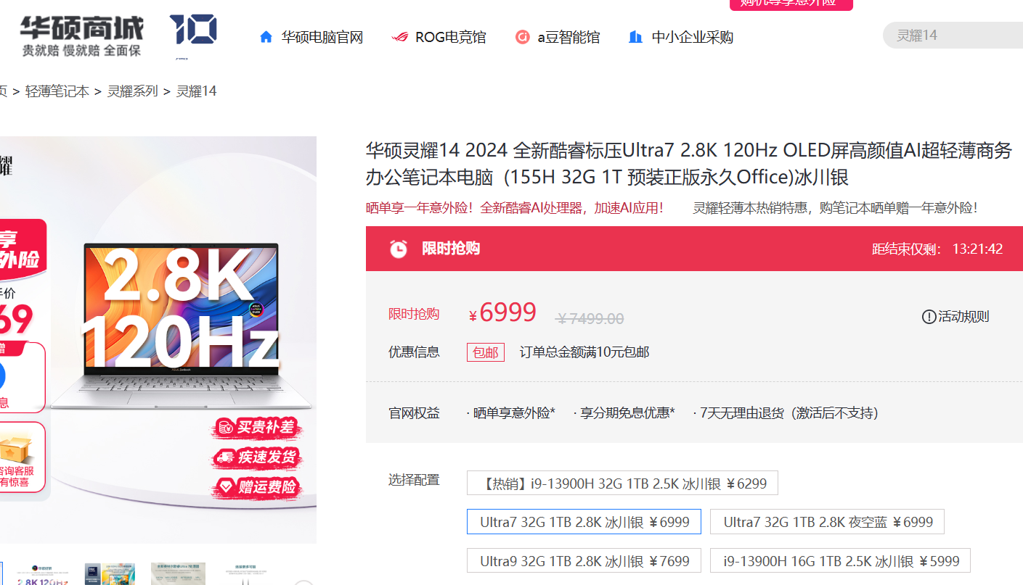
3 | 综合副经理、技术经理、副经理、运行经理、安环经理、水处理经理 | 笔记本电脑 | 华为MateBook 14笔记本电脑 13代酷睿/2K触控全面屏/14英寸轻薄办公本/超级终端 i5 32G 1T 皓月银 | 台 | 6 | 5,299.00 | 31,794.00 | 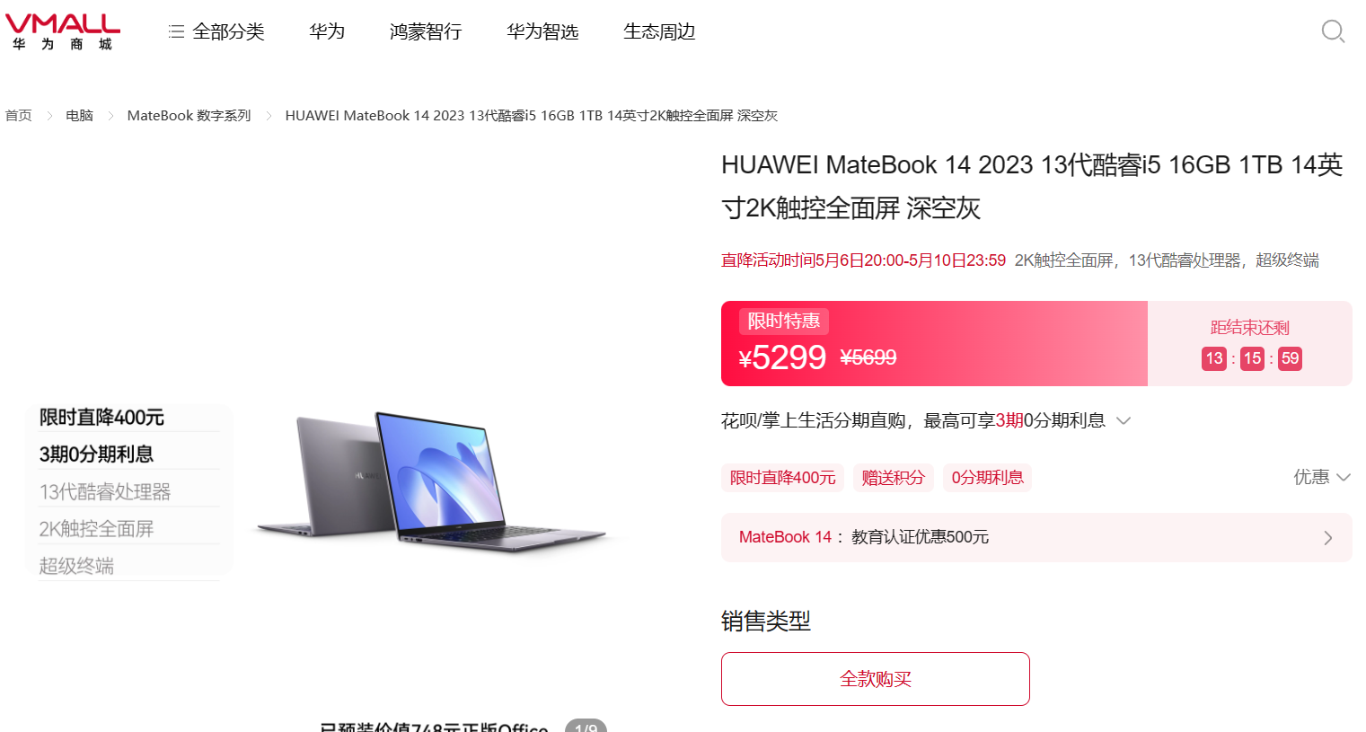 | 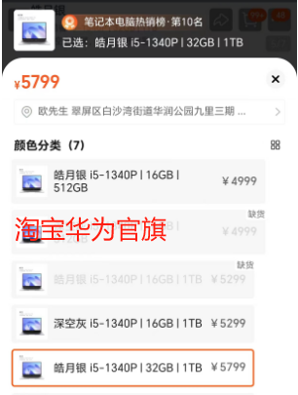 | 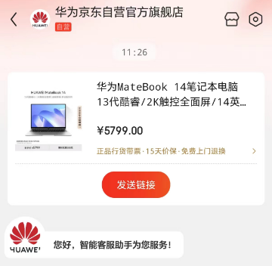
4 | 综合部经理、财务部经理 | 台式电脑 | 联想（Lenovo）天逸510S商务台式机电脑主机(酷睿12代i7-12700 16G 1T+512G SSD win11)27英寸显示器 | 台 | 2 | 5,599.00 | 11,198.00 | 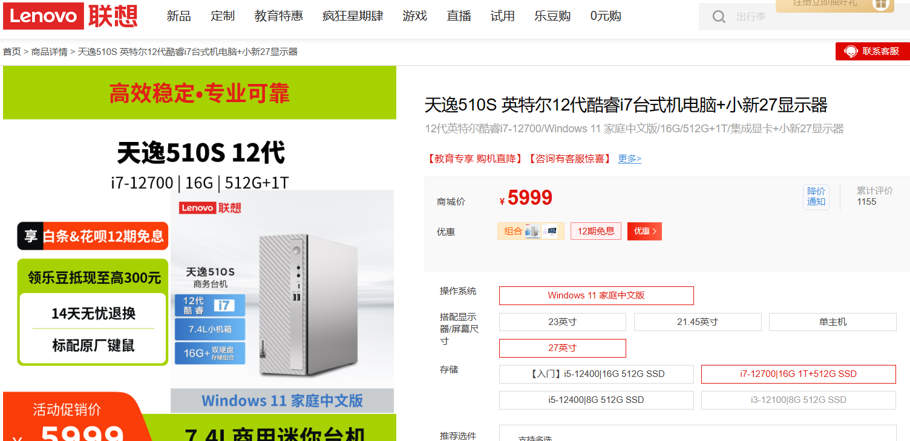 | 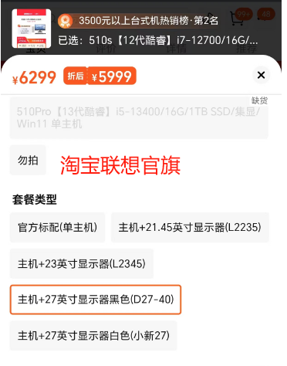 | 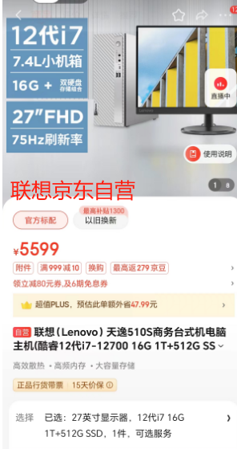
5 | 综合4、技术7、运行2、安环2、水处理1 | 笔记本电脑 | 华硕无畏14i 英特尔Evo 14.5英寸Pro2.8K OLED轻薄高性能笔记本电脑 幻境银 13代标压i5 16G 1T 2.8K 120Hz OLED屏 | 台 | 16 | 4,719.00 | 75,504.00 | 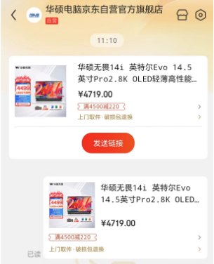 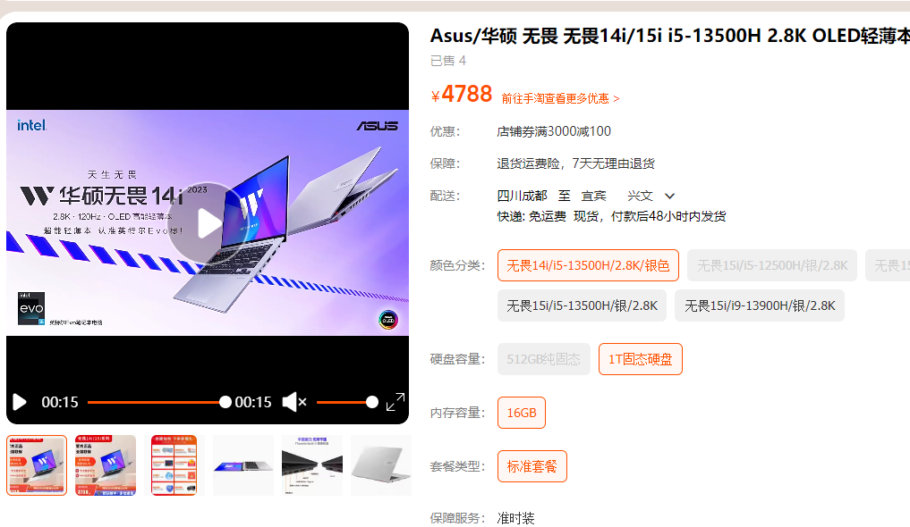 | 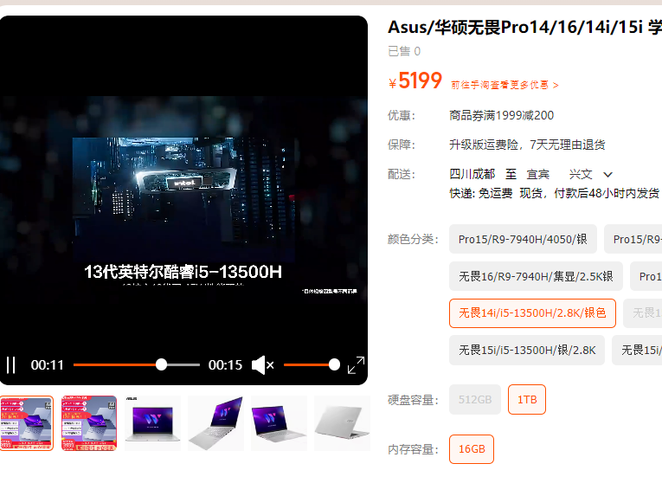
6 | 综合部1、财务2、技术1、运行3、安环1、水处理1 | 台式电脑 | 联想（Lenovo）天逸510S商务办公台式机电脑主机(酷睿14代i5-14400 16G 1TB HDD+512G SSD win11)23英寸显示器 | 台 | 9 | 3,849.00 | 34,641.00 | 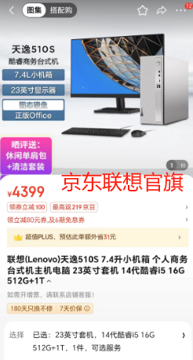 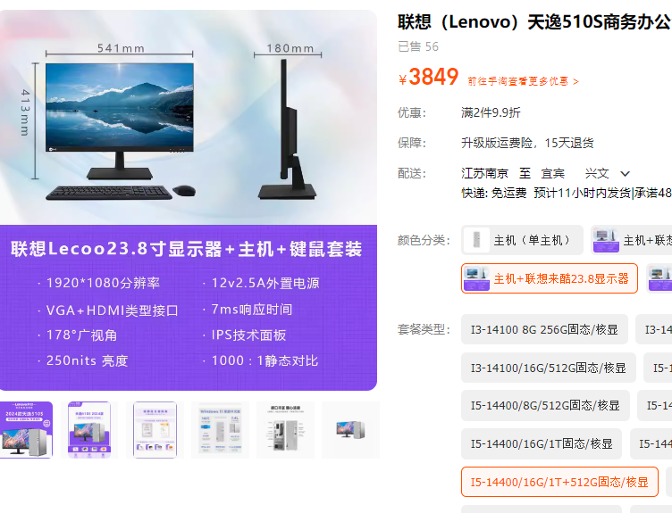 |  | 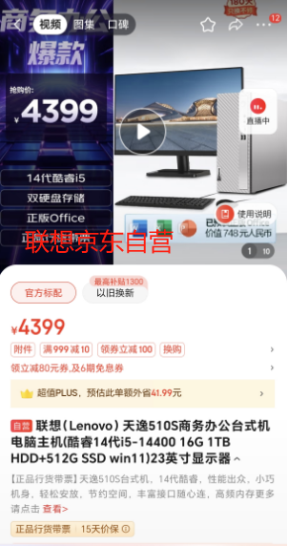
7 | 管理层6、综合1、财务1、中控室1、地磅室1、化验室1、一楼会议室1 | 打印机 | 佳能MF232w无线黑白激光一体机 | 台 | 12 | 1,209.00 | 14,508.00 | 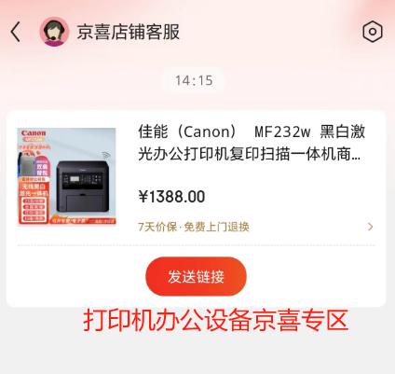 | 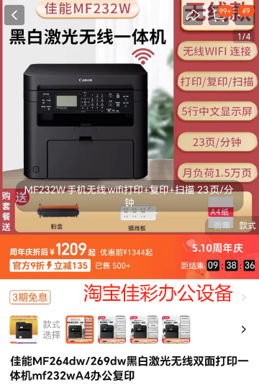 | 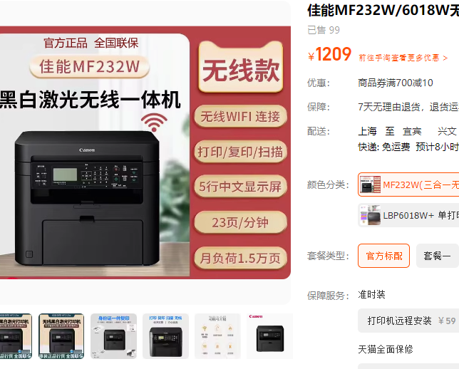
8 | 二楼大办公室 | 打印机 | 佳能（Canon）大型打印机iRC3326(3226升级版) | 台 | 1 | 12,999.00 | 12,999.00 | 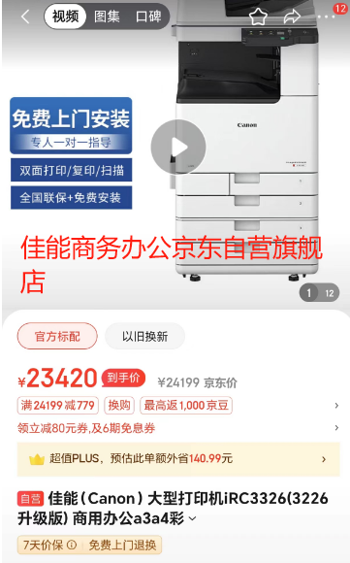 | 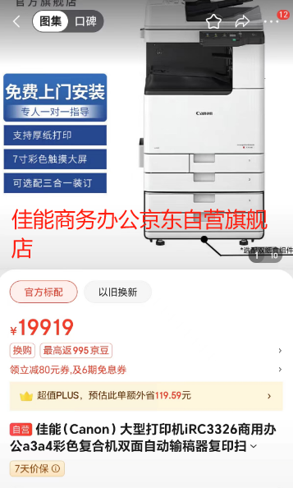 | 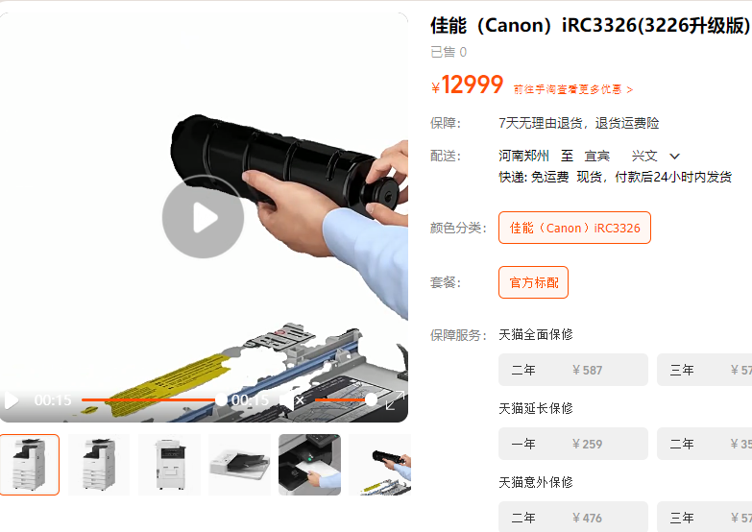
9 | 运行2、安环1、技术9、水处理1 | 分屏显示器 | AOC 27英寸 2K超清 100hz IPS广色域 65W Type-C 三边微边 低蓝光不闪屏 游戏办公电脑显示器Q27E12C | 台 | 13 | 945.00 | 12,285.00 | 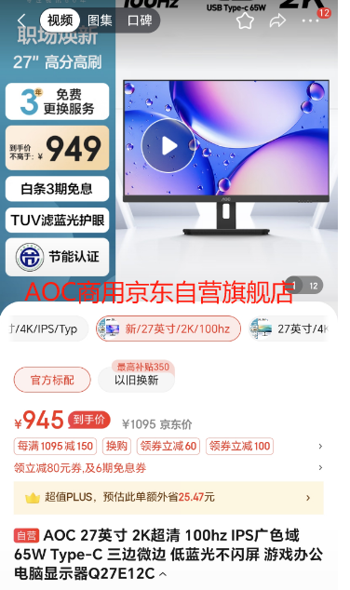 | 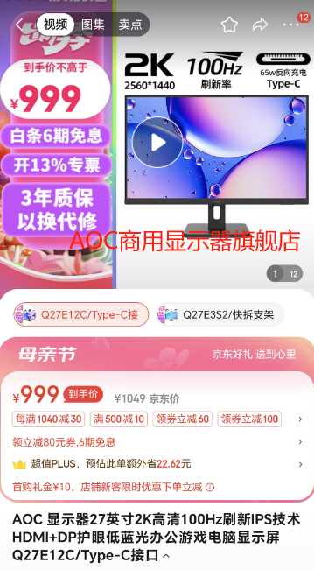 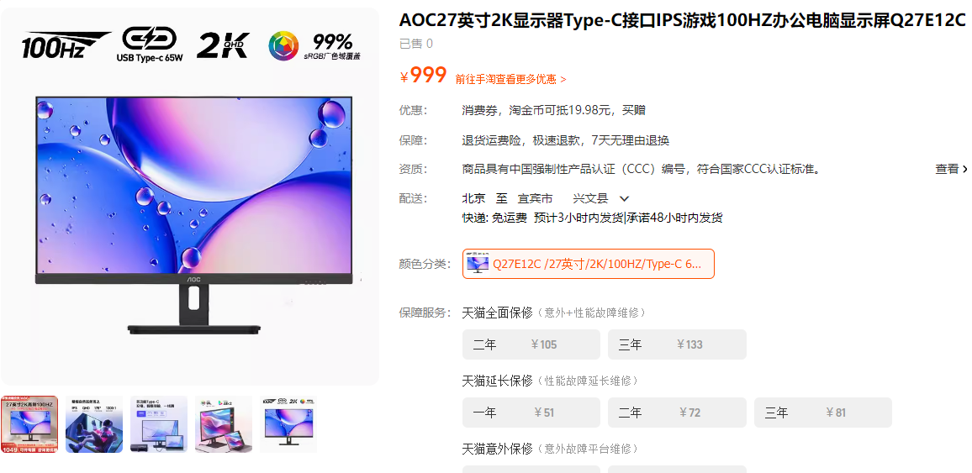
10 | 财务 | 装订机 | 金典（GOLDEN）GD－50K财务凭证装订机财务装订机 | 台 | 1 | 2,299.00 | 2,299.00 | 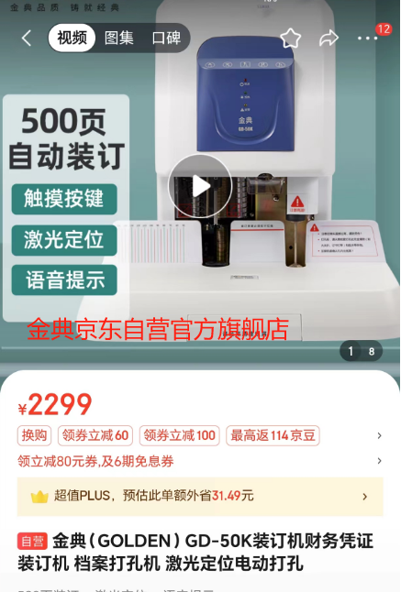 | 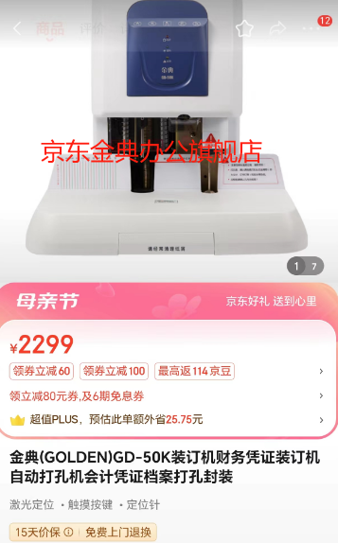 | 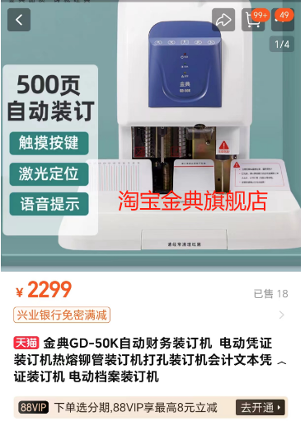
11 | 综合1、财务1、大办公室1 | 碎纸机 | 得力(deli)5级保密办公商用碎纸机（单次12张 30L 持续20分钟 可碎卡碎光盘）9916 | 台 | 3 | 1,461.00 | 4,383.00 | 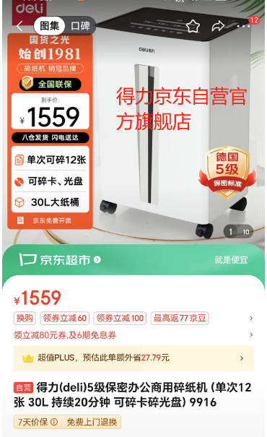 | 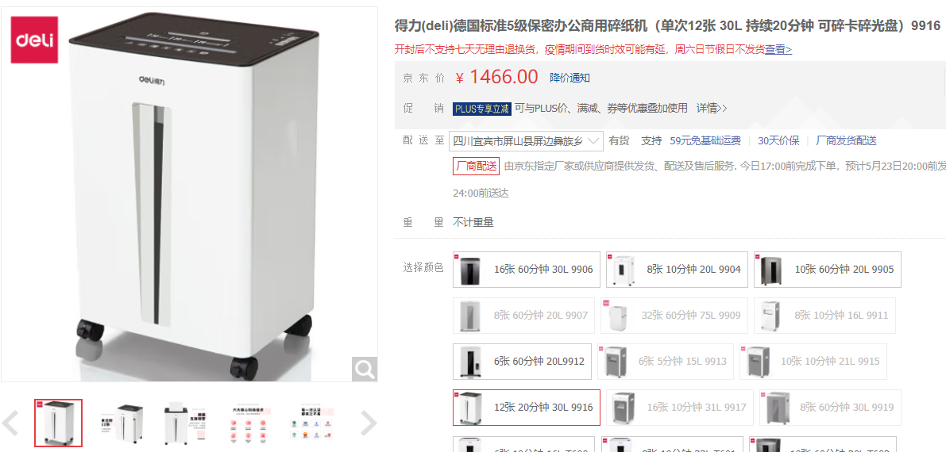 | 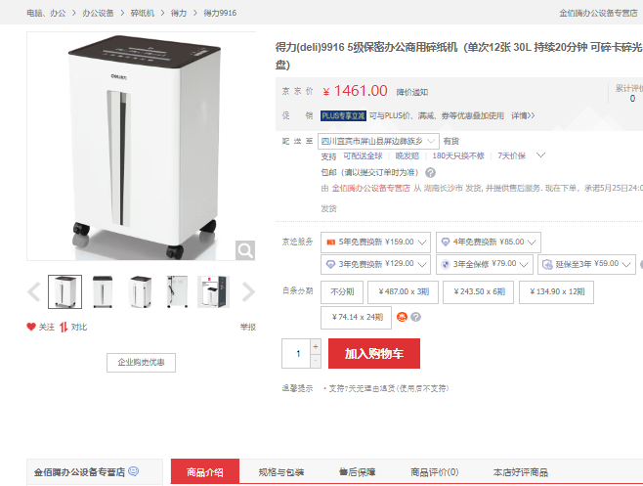
12 | 综合 | 录音笔 | 科大讯飞科大讯飞AI智能录音笔SR502 32G星火版 | 台 | 1 | 1,799.00 | 1,799.00 | 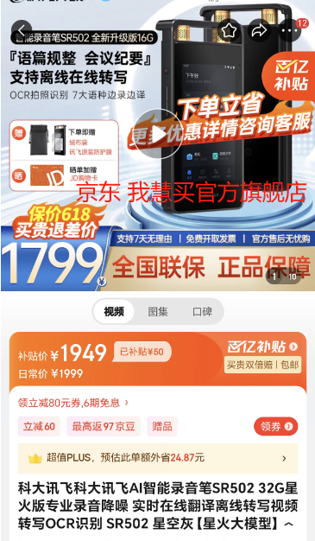 | 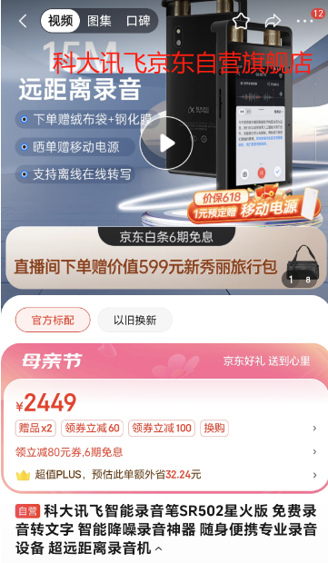 | 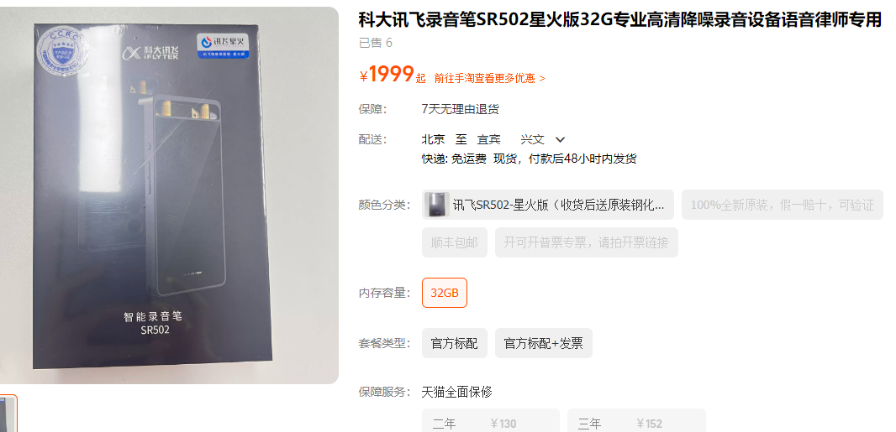
13 | 会议室 | 办公大屏 | 海信 86MR5D 86英寸智能视频会议平板触摸式一体机 商用大屏 双系统+移动支架 | 台 | 2 | 14,972.00 | 29,944.00 | 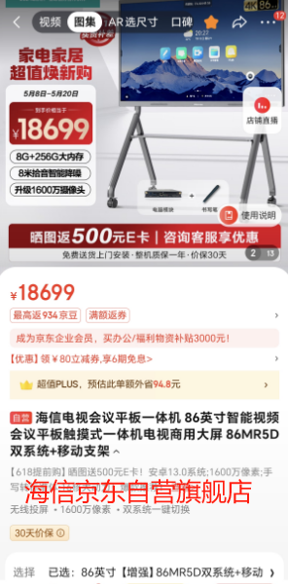 | 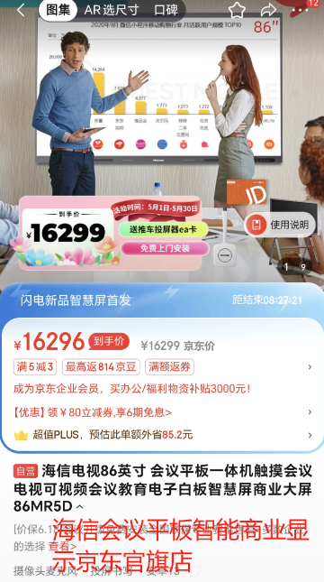 | 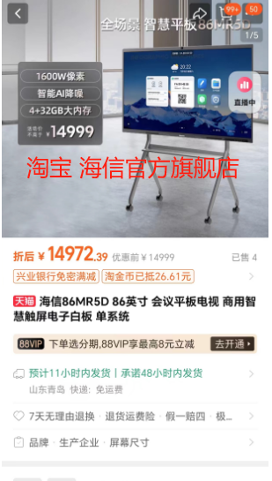
合计 |  |  |  |  |  |  | 277,348.00

注：1、本次电器采购包含产品、运输、安装、调试、卫生清理等全部费用。 2、产品验收合格后，合同价款3%作为质保金，质保期限两年。

